Sheet1 (2)
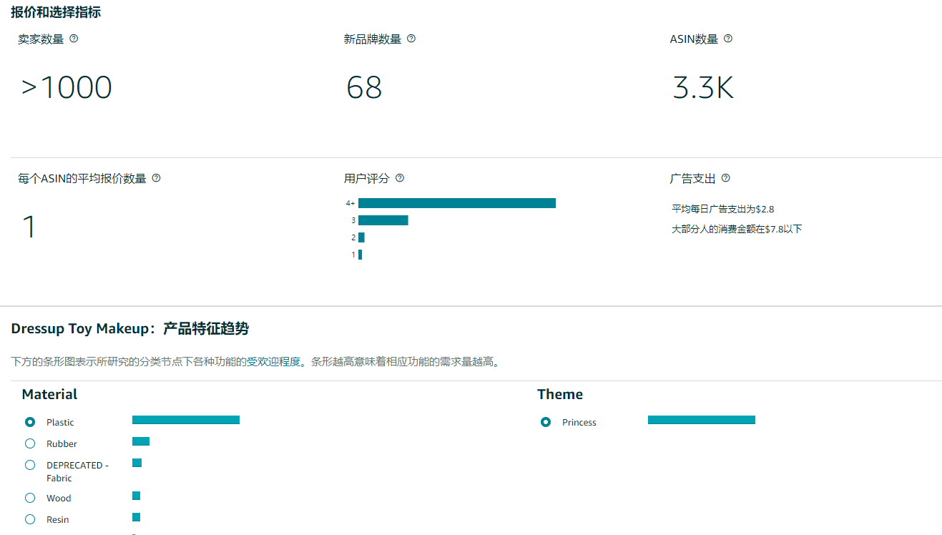
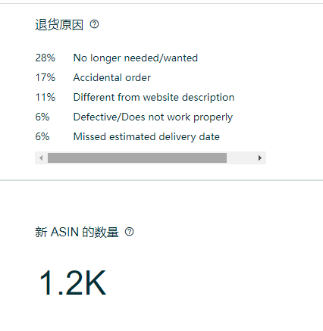
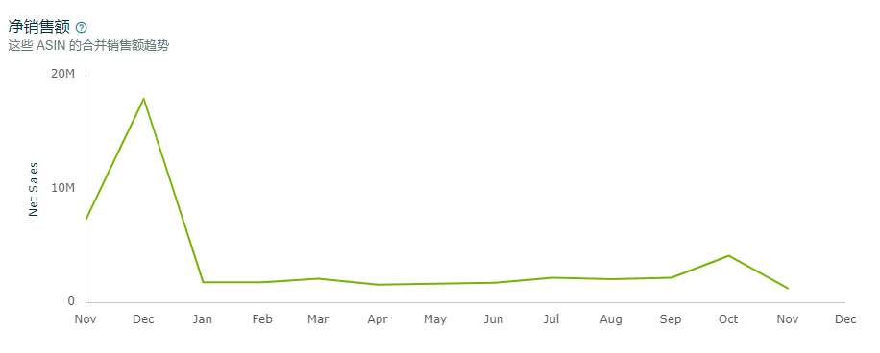
最热门的关键词 | （kids Makeup kit） |  |  |  |  | category-insights

在美国中搜索这些 ASIN 次数最多的关键词
3078247 | girls makeup kit age 4-6
3709879 | girls toys age 6-8
4135369 | girls makeup sets ages 8-12
4668352 | kids makeup kit
5125430 | make up kits for girls ages 6-12
5128310 | maquillaje para niñas
5176367 | fake blood
7777895 | makeup for kids
12199614 | kids makeup sets for girls 5-8
12914247 | kids makeup

 |  |  |  |  |  | 2023年11 | 2023年12 | 2024年1 | 2024年2 | 2024年3 | 2024年4 | 2024年5 | 2024年6 | 2024年7 | 2024年8 | 2024年9 | 2024年10 | 2024年11 | 2024年12 |  | 2023年1 | 2023年2 | 2023年3 | 2023年4 | 2023年5 | 2023年6 | 2023年7 | 2023年8 | 2023年9 | 2023年10 | 2023年11 | 2023年12 |  | 2022年1 | 2022年2 | 2022年3 | 2022年4 | 2022年5 | 2022年6 | 2022年7 | 2022年8 | 2022年9 | 2022年10 | 2022年11 | 2022年12

 |  |  |  |  | 销售额 | 7295467 | 17892028 | 1756289 | 1743316 | 2063792 | 1535596 | 1625279 | 1710610 | 2145105 | 2027907 | 2150151 | 4088557 | 1186021 | 1186021 | 销售额 |  |  |  |  |  |  |  |  |  |  | 7295467 | 17892028 | 销售额 |  |  |  |  |  |  |  |  |  |  | 7295467 | 17892028
广告出单词 |  |  |  |  | 售出数量 | 383846 | 843660 | 102991 | 99629 | 121868 | 89890 | 98580 | 104529 | 131699 | 122466 | 127150 | 252744 | 164016 | 164016 | 售出数量 |  |  |  |  |  |  |  |  |  |  | 383846 | 843660 | 售出数量 |  |  |  |  |  |  |  |  |  |  | 383846 | 843660
匹配的商品 |  | 商品定位 | 已添加为 |  | 平均售价 | 19.01 | 21.21 | 17.05 | 17.50 | 16.93 | 17.08 | 16.49 | 16.36 | 16.29 | 16.56 | 16.91 | 16.18 | 7.23 | 7.23 | 平均售价 |  |  |  |  |  |  |  |  |  |  | 19.006234271 | 21.207628666 | 平均售价 |  |  |  |  |  |  |  |  |  |  | 19.006234271 | 21.207628666
makeup for kids |  | kid makeup
makeup kit kid |  | makeup kids |  |  | 搜索量 | 69378508 | 116780798 | 15875296 | 13171227 | 14569474 | 11816121 | 11852688 | 14209086 | 19060776 | 16369701 | 17893363 | 37509309 |  |  | 搜索量 |  |  |  |  |  |  |  |  |  |  | 69378508 | 116780798 | 搜索量 |  |  |  |  |  |  |  |  |  |  | 69378508 | 116780798
toy makeup set for kids 3-5 |  | kid makeup | 关键词: 宽泛 |  | 点击量 | 2669222 | 4328429 | 986346 | 853390 | 916730 | 781326 | 782934 | 895290 | 1123819 | 1063481 | 1077838 | 1683759 |  |  | 点击量 |  |  |  |  |  |  |  |  |  |  | 2669222 | 4328429 | 点击量 |  |  |  |  |  |  |  |  |  |  | 2669222 | 4328429
makeup kids |  | kid makeup | 关键词: 宽泛
 |  |  |  |  | 浏览量 | 5578585 | 8318694 | 2169189 | 1844080 | 1966824 | 1547555 | 1598859 | 1773157 | 2302390 | 2053117 | 2049382 | 3264047 | 1887949 | 1887949 | 浏览量 |  |  |  |  |  |  |  |  |  |  | 5578585 | 8318694 | 浏览量 |  |  |  |  |  |  |  |  |  |  | 5578585 | 8318694
007将广告里面出单的词放进listing五点 search terms： |  |  |  |  | 类目转化率 | 6.88% | 10.14% | 4.75% | 5.40% | 6.20% | 5.81% | 6.17% | 5.90% | 5.72% | 5.96% | 6.20% | 7.74% | 8.69% | 8.69% | 类目转化率 |  |  |  |  |  |  |  |  |  |  | 0.068807054119 | 0.10141736191 | 类目转化率 |  |  |  |  |  |  |  |  |  |  | 0.068807054119 | 0.10141736191
little girl makeup kits ages 4-6
makeup kids toy makeup set for kids 3-5
kid makeup |  |  |  | 售出数量/点击量 |  | 14.38% | 19.49% | 10.44% | 11.67% | 13.29% | 11.50% | 12.59% | 11.68% | 11.72% | 11.52% | 11.80% | 15.01% | #DIV/0! | #DIV/0! |  |  |  |  |  |  |  |  |  |  |  | 0.14380444939 | 0.19491136392 |  |  |  |  |  |  |  |  |  |  |  | 0.14380444939 | 0.19491136392

 |  |  |  |  | 搜索点击比 | 3.85% | 3.71% | 6.21% | 6.48% | 6.29% | 6.61% | 6.61% | 6.30% | 5.90% | 6.50% | 6.02% | 4.49% | #DIV/0! | #DIV/0! | 搜索点击比 |  |  |  |  |  |  |  |  |  |  | 0.038473326639 | 0.037064560905 | 搜索点击比 |  |  |  |  |  |  |  |  |  |  | 0.038473326639 | 0.037064560905
 |  |  |  |  | 搜索购买比 | 0.55% | 0.72% | 0.65% | 0.76% | 0.84% | 0.76% | 0.83% | 0.74% | 0.69% | 0.75% | 0.71% | 0.67% | #DIV/0! | #DIV/0! | 搜索购买比 |  |  |  |  |  |  |  |  |  |  | 0.0055326355534 | 0.0072243041189 | 搜索购买比 |  |  |  |  |  |  |  |  |  |  | 0.0055326355534 | 0.0072243041189
 |  |  |  |  | 搜索购买比 | 2.60‰ | 2.60‰ |  | 2.74‰ 商品类型平均值
 |  |  |  |  | 退货率 | 2.41% |  |  | 3.68% 商品类型平均值

